상품제안서
와이즈핏 65W 슬림 고속충전기 | 상품코드: F19668

 |  |  |  |  |  |  | 02-412-0044 | www.easy1.co.kr
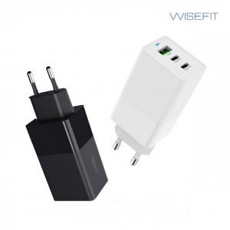 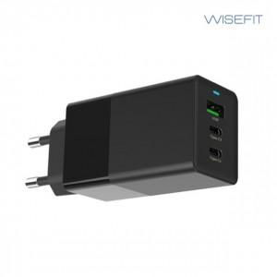 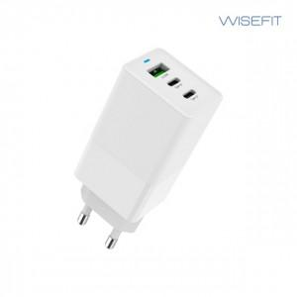

【상세/제작정보】

【인쇄/포장옵션】 | 레이저, 풀칼라 / 포장지포장

【공급단가】 | 수량 | 50~ | 100~ | 500~ | 1,000~ | 2,000~
*VAT별도 | 단가 | 28,220원 | 27,180원 | 26,130원 | 25,090원 | 24,460원

【상품 URL】 | https://dev.easy1.co.kr:443/src/goods_detail.php?gdno=19668

